VueI18n
1. Tìm hiểu VueI18n
2. Tạo combobox change language

2.1

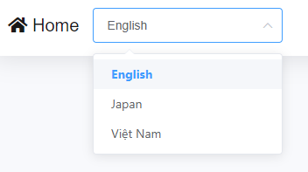
2.2

